INVERSIONES
 |  | TIZA S.A.S

 |  | PRESUPUESTO DE INVERSIONES

COMPRA DE PROPIEDAD, PLANTA Y EQUIPO E INVERSIONES EN INTANGIBLES |  |  | 2027 |  |  |  |  |  |  |  |  |  |  |  | 2028 |  |  |  |  |  |  |  |  |  |  |  | 2029 |  |  |  |  |  |  |  |  |  |  |  | 2030 |  |  |  |  |  |  |  |  |  |  |  | 2031
 | Vida Útil del Activo | Mes 0 | Mes 1 | Mes 2 | Mes 3 | Mes 4 | Mes 5 | Mes 6 | Mes 7 | Mes 8 | Mes 9 | Mes 10 | Mes 11 | Mes 12 | Mes 13 | Mes 14 | Mes 15 | Mes 16 | Mes 17 | Mes 18 | Mes 19 | Mes 20 | Mes 21 | Mes 22 | Mes 23 | Mes 24 | Mes 25 | Mes 26 | Mes 27 | Mes 28 | Mes 29 | Mes 30 | Mes 31 | Mes 32 | Mes 33 | Mes 34 | Mes 35 | Mes 36 | Mes 37 | Mes 38 | Mes 39 | Mes 40 | Mes 41 | Mes 42 | Mes 43 | Mes 44 | Mes 45 | Mes 46 | Mes 47 | Mes 48 | Mes 49 | Mes 50 | Mes 51 | Mes 52 | Mes 53 | Mes 54 | Mes 55 | Mes 56 | Mes 57 | Mes 58 | Mes 59 | Mes 60
Laptop Desarrollador 1 | 60 meses
Laptop Desarrollador 2 | 60 meses
Laptop Desarrollador 3 | 60 meses
Monitor Externo (x2) | 60 meses
Laptop Desarrollador 4 | 60 meses

TOTAL INVERSIONES EN PROPIEDAD, PLANTA Y EQUIPO |  | $0 | $0 | $0 | $0 | $0 | $0 | $0 | $0 | $0 | $0 | $0 | $0 | $0 | $0 | $0 | $0 | $0 | $0 | $0 | $0 | $0 | $0 | $0 | $0 | $0 | $0 | $0 | $0 | $0 | $0 | $0 | $0 | $0 | $0 | $0 | $0 | $0 | $0 | $0 | $0 | $0 | $0 | $0 | $0 | $0 | $0 | $0 | $0 | $0 | $0 | $0 | $0 | $0 | $0 | $0 | $0 | $0 | $0 | $0 | $0 | $0

Según la Lay 1819 de 2016, estas son las tasas de depreciación a aplicar en Colombia:
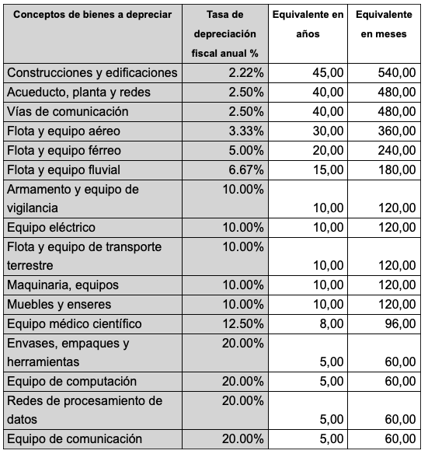

Plantilla Realizada por María Teresa Macías Joven
Universidad de La Sabana
Versión 2021
®Todos los derechos reservados
Si desea utilizar esta plantilla por fuera del programa Expo-Empresarial, clase de proyecto empresarial de la Universidad de La Sabana, asegúrese de poseer los derechos de uso por parte de la autora de la plantilla, con una autorización clara, expresa y por escrito.

INDICADORES
INDICADORES | 2027 | 2028 | 2029 | 2030 | 2031
Margen Bruto | -164.80% | -16.28% | 27.68% | 45.27% | 59.52%
Margen Operativo | -179.54% | -64.40% | -3.11% | 29.40% | 47.43%
Margen Neto | -179.54% | -64.40% | -3.11% | 19.11% | 30.83%
EBITDA | -$46,321,144 | -$79,473,976 | -$10,931,640 | $218,511,128 | $40,218,159
 | El costo de la deuda se calcula correctamente si en la pestaña de financiación registran una tasa mensual.
No olviden que las celdas grises estan identificadas así, para que ustedes puedan modificar la información acorde a las necesidades de su proyecto.
COSTO DE LA DEUDA | 0.00% | 0.00%
COSTO DEL EQUITY |  | 100.00%
WACC | 0.00%
TIR A 5 AÑOS | #VALUE!
VPN A 5 AÑOS | #REF!

Ventas Totales Presupuestadas
 | $400,000
 | $600,000
 | $880,000
 | $1,200,000
 | $1,520,000
 | $1,800,000
 | $2,200,000
 | $2,600,000
 | $3,000,000
 | $3,400,000
 | $3,800,000
 | $4,400,000
 | $5,000,000
 | $5,800,000
 | $6,600,000
 | $7,400,000
 | $8,400,000
 | $9,400,000
 | $10,400,000
 | $11,600,000
 | $12,800,000
 | $14,000,000
 | $15,200,000
 | $16,800,000
 | $18,400,000
 | $20,000,000
 | $21,800,000
 | $23,600,000
 | $25,600,000
 | $27,600,000
 | $29,800,000
 | $32,000,000
 | $34,400,000
 | $36,800,000
 | $39,200,000
 | $42,000,000
 | $44,800,000
 | $47,600,000
 | $50,400,000
 | $53,600,000
 | $56,800,000
 | $60,000,000
 | $63,200,000
 | $66,400,000
 | $69,600,000
 | $73,200,000
 | $76,800,000
 | $80,800,000
 | $84,800,000
 | $0
...

FLUJOS DE EFECTIVO MENSUALES
Mes 0 | $5,618,000
Mes 1 | $675,080
Mes 2 | -$4,071,161
Mes 3 | -$8,542,049
Mes 4 | -$12,698,249
Mes 5 | -$16,539,762
Mes 6 | -$20,105,922
Mes 7 | -$25,132,472
Mes 8 | -$28,015,663
Mes 9 | -$30,505,493
Mes 10 | -$32,601,963
Mes 11 | -$34,305,074
Mes 12 | -$35,418,144
Mes 13 | -$50,860,608
Mes 14 | -$60,231,768
Mes 15 | -$68,816,624
Mes 16 | -$76,615,176
Mes 17 | -$83,430,848
Mes 18 | -$89,263,640
Mes 19 | -$99,063,552
Mes 20 | -$102,734,008
Mes 21 | -$105,225,008
Mes 22 | -$106,536,552
Mes 23 | -$106,668,640
Mes 24 | -$105,228,120
Mes 25 | -$128,731,319
Mes 26 | -$135,713,741
Mes 27 | -$140,927,916
Mes 28 | -$144,373,843
Mes 29 | -$145,855,049
Mes 30 | -$145,371,536
Mes 31 | -$151,776,831
Mes 32 | -$146,970,933
Mes 33 | -$139,807,372
Mes 34 | -$130,286,147
Mes 35 | -$118,407,257
Mes 36 | -$103,777,760
Mes 37 | -$136,785,963
Mes 38 | $0
Mes 39 | $0
Mes 40 | $0
Mes 41 | $0
Mes 42 | $0
Mes 43 | $0
Mes 44 | $0
Mes 45 | $0
Mes 46 | $0
Mes 47 | $0
Mes 48 | $0
Mes 49 | $0
...

FLUJO DE CAJA LIBRE
2026 | -$ 2,382,000
2027 | -$ 41,036,144
2028 | -$ 69,809,976
2029 | $ 12,944,472
2030 | $ 0
2031 | $ 0

